Explication
Dénomination de votre entité
Code RIAD (format FR + 5 chiffres)
Indice de confiance | Vert
Commentaire

Explication sur le remplissage de ce fichier excel de suivi des preuves de test | A partir du deuxième onglet, chaque feuille excel représente un test à effectuer , vous devez insérer la ou les preuves du test U2A et A2A dans la zone dédiée, comme dans l'exemple suivant. Nous avons supprimé les FTC 25 à 30 car l'équipe en charge des tests sur OST procède à ses propres contrôles.

EXEMPLE

Test case ID | ECMS_TC_CPTY_1 | Test case ID | ECMS_TC_CPTY_1
Test case name | Successful mobilisation of marketable asset | Test case name | Successful mobilisation of marketable asset
Input mode | U2A | Input mode | A2A
Texte libre : Commentaire sur le déroulement de vos tests |  | Texte libre : Commentaire sur le déroulement de vos tests
Capture d'écran attendue | Capture écran du détail de l’instruction de mobilisation au statut « Confirmed » (écran MA Instruction, module Instructions and Positions) | Message attendu | sese.023 de mobilisation envoyé par la contrepartie à ECMS
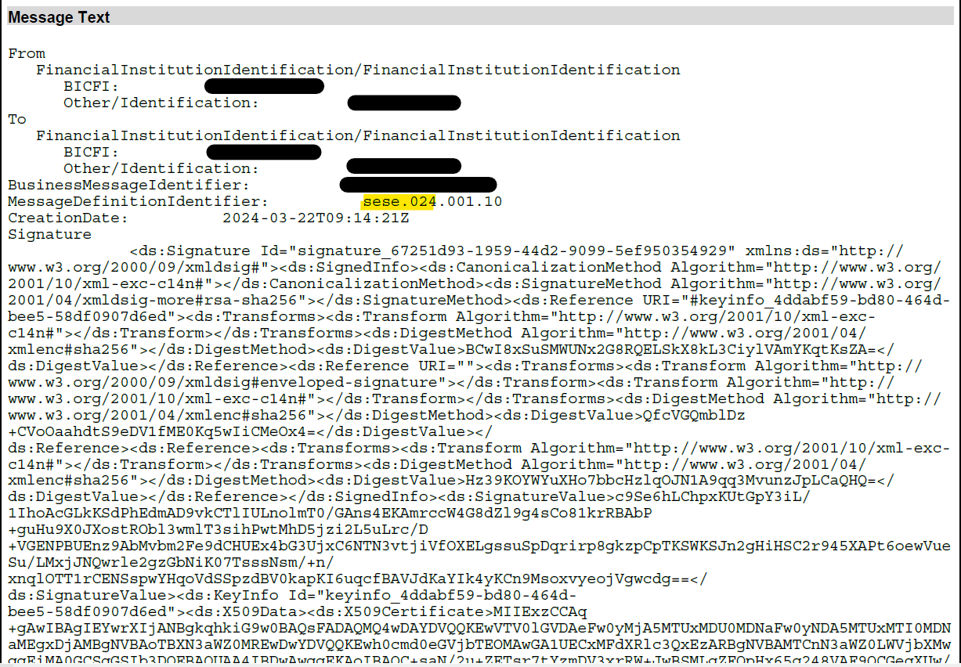
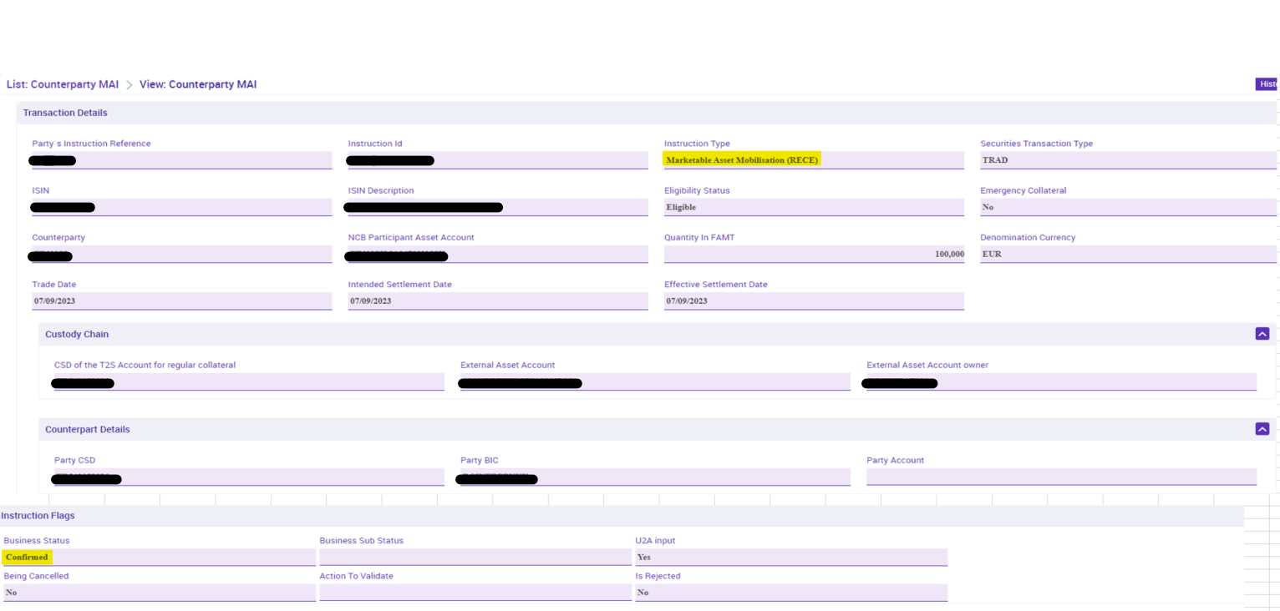 | Insérez vos preuves

Colonne1
Vert
Jaune
Rouge

